Defekt_01
Tytuł | Niezamaskowane hasło podczas korzystania z przywracania hasła.
Opis | Podczas korzystania z opcji przywracania hasła przenoszeni jesteśmy do strony, na której wpisywane hasło jest w sposób niezamaskowany.

Kroki | 1. Włącz aplikację
 | 2. Kliknij przycisk „Zaczynamy”.
 | 3. Wypełnij pole adresu mailowego.
 | 4. Kliknij „Zapomniałem hasła”.
 | 5. Sprawdz na skrzynce mailowej czy przyszła wiadomość i kliknij w przycisk „Zmień hasło”.
 | 6. Na stronie na którą zostaniesz przekierowany wpisz nowe hasło.
Oczekiwany rezultat: | Wpisane hasło będzie zamaskowane znakiem „*”.
Rzeczywisty rezultat: | Wpisane hasło nie jest zamaskowane.
Środowisko: | iPhone 13 mini iOS 16.1.1, Łączność: WiFi
 | Wersja aplikacji: 4.0.0
 | Przeglądarka na komputerze: Firefox 110.0.1
Reproduktywność | 5/5
Priorytet: | Niski
Autor: | Kamil Bukowski
Powiązany PT: | -
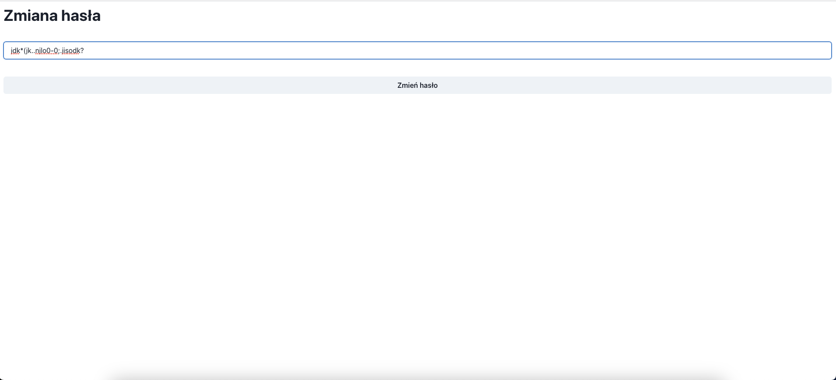
Załącznik:

Defekt_02
Tytuł | Niepoprawna nazwa strony z odzyskiwaniem hasła.
Opis | Link służący do odzyskiwania hasła, który jest wysyłany na maila ma ustawiony domyślny opis. Warto go zmienić na np.: „Zmiana hasła”.

Kroki | 1. Przejdź do logowania w aplikacji.
 | 2. W oknie logowania użyj opcji Odzyskania hasła.
 | 3. Na maila przyjdzie link do zmiany hasła.
 | 4. Po wejściu na stronę w tytule zakładki będzie napis: „React App”.

Oczekiwany rezultat: | Tytuł zakładki powinien być przyjazny użytkownikowi, np. „Zmiana hasła”.
Rzeczywisty rezultat: | Tytuł zakładki to „React App”.
Środowisko: | iPhone 13 mini iOS 16.1.1, Łączność: WiFi
 | Wersja aplikacji: 4.0.0
 | Przeglądarka na komputerze: Firefox 110.0.1
Reproduktywność: | 5/5
Priorytet: | Bardzo niski
Autor: | Kamil Bukowski
Powiązany PT: | -
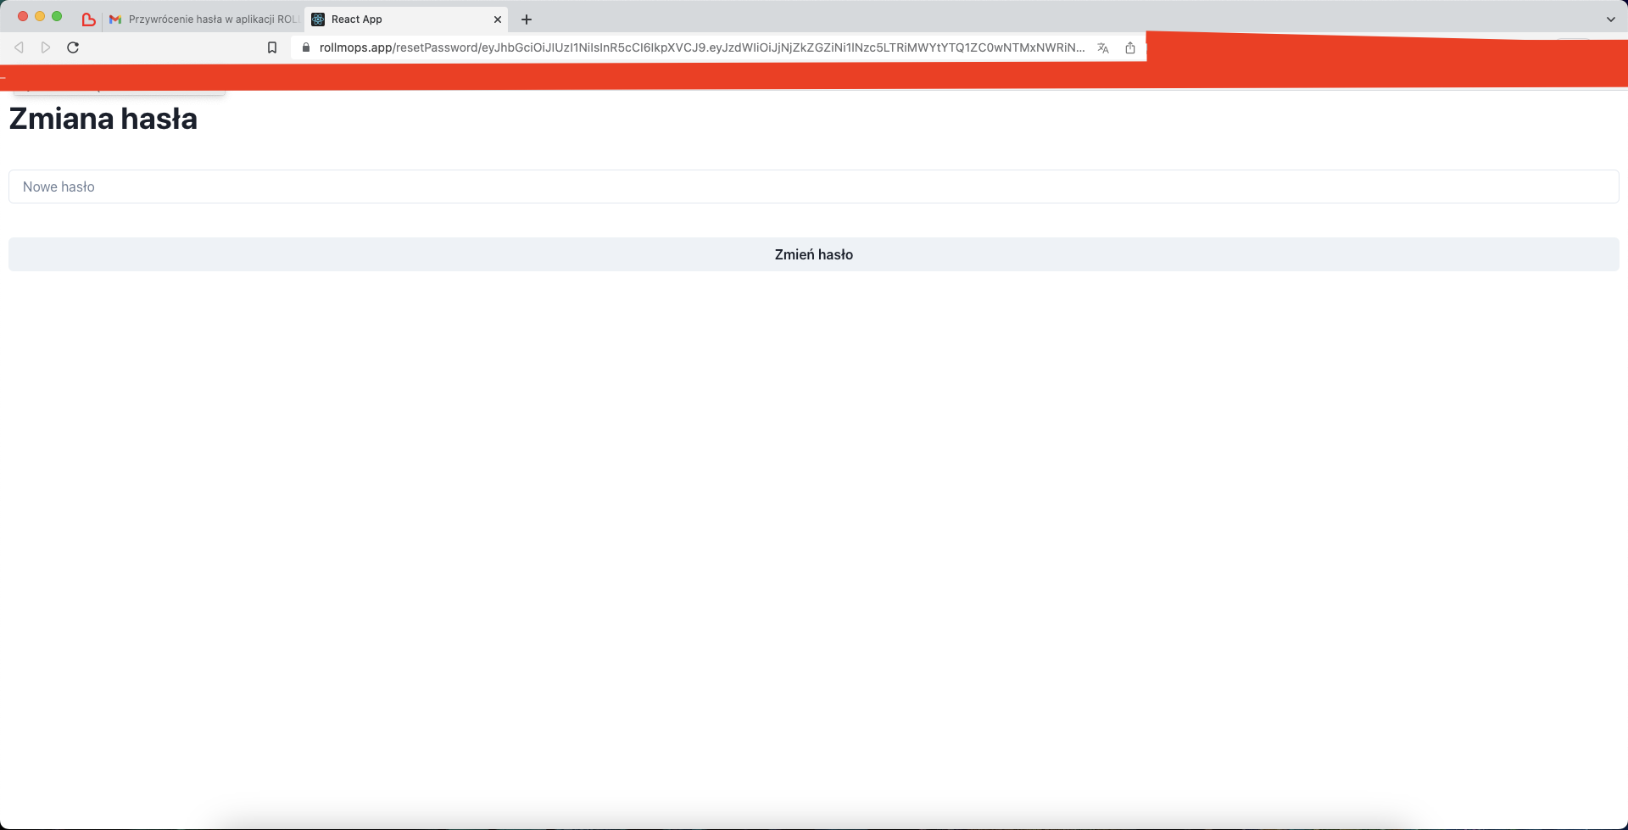
Załącznik:

Defekt_08
Tytuł | Edycja konta – brak możliwości edycji avatara i nazwy użytkownika.
Opis | Podczas próby zmiany avatara i zmiany nazwy użytkownika pojawia się komunikat o błędzie.

Kroki | 1. Włącz aplikacje.
 | 2. Kliknij ikonę Menu bocznego.
 | 3. Kliknij ikonę „Ustawienia”.
 | 4. Kliknij „Edytuj profil”
 | 5. Wybierz dowolny awatar i wpisz dowolną nazwę użytkownika.

Oczekiwany rezultat: | Dane zostają zmienione, a użytkownik zostaje przekierowany na stronę główną.
Rzeczywisty rezultat: | Wyświetlił się „Błąd logowania Unauthorized”. Dane nie zostały zmienione.
Środowiska w których występuje defekt: | iPhone 13 mini iOS 16.1.1 | IPad 9 iOS 16.2 | iPhone 13 mini iOS 16.1.1
 | Łączność: WiFi | Łączność: WiFi | Łączność: LTE
 | Wersja aplikacji: 4.0.0 | Wersja aplikacji: 4.0.0 | Wersja aplikacji: 4.0.0
Reproduktywność: | 5/5
Priorytet: | Wysoki
Autor: | Kamil Bukowski
Powiązany PT: | TC028
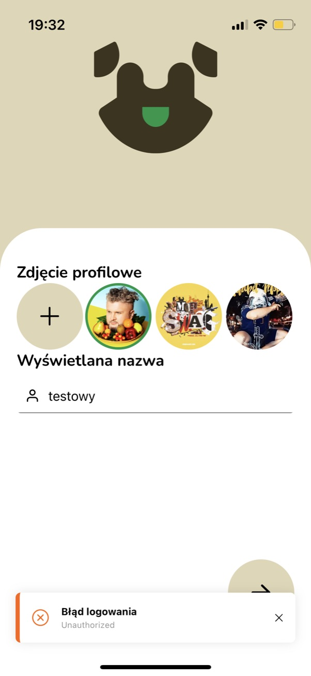
Załącznik

Defekt_09
Tytuł | Edycja konta – błąd podczas wyboru niestandardowego avatara.
Opis | Podczas próby zmiany avatara na niestandardowy pojawia się komunikat o błędzie.

Kroki | 1. Włącz aplikacje.
 | 2. Kliknij ikonę Menu bocznego.
 | 3. Kliknij ikonę „Ustawienia”.
 | 4. Kliknij „Edytuj profil”
 | 5. Wpisz dowolną nazwę użytkownika i wybierz zdjęcie ze swojej galerii na telefonie na nowy awatar klikając w przycisk „+”.

Oczekiwany rezultat: | Nastąpi przekierowanie do okna wyboru zdjęcia z telefonu.
Rzeczywisty rezultat: | Przy kroku nr.5, po kliknięciu w przycisk „+” pojawił się błąd „Nie udało się wgrać avatara”
Środowiska w których występuje defekt: | iPhone 13 mini iOS 16.1.1 | IPad 9 iOS 16.2 | iPhone 13 mini iOS 16.1.1
 | Łączność: WiFi | Łączność: WiFi | Łączność: LTE
 | Wersja aplikacji: 4.0.0 | Wersja aplikacji: 4.0.0 | Wersja aplikacji: 4.0.0
Reproduktywność: | 5/5
Priorytet: | Wysoki
Autor: | Kamil Bukowski
Powiązany PT: | TC029
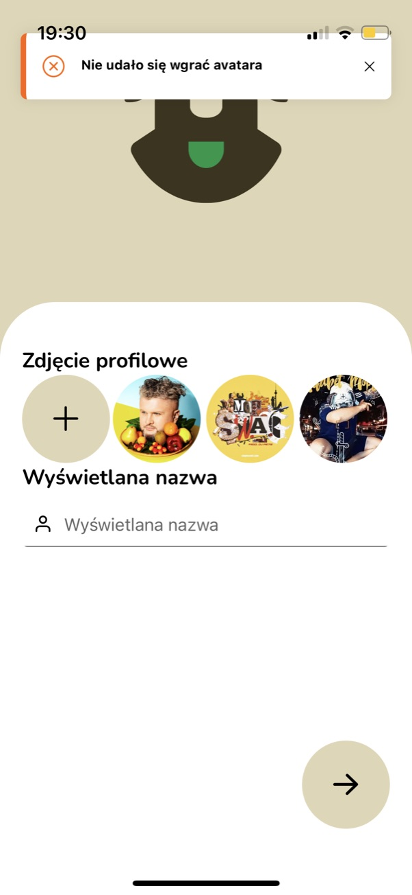
Załącznik

Defekt_10
Tytuł | Edycja konta – powrót do strony głównej.
Opis | Brak w interface edycji konta przycisku powrotu do poprzedniej strony

Kroki | 1. Włącz aplikacje.
 | 2. Kliknij ikonę Menu bocznego.
 | 3. Kliknij ikonę „Ustawienia”.
 | 4. Kliknij „Edytuj profil”
 | 5. Wpisz dowolną nazwę użytkownika, a następnie wróć do poprzedniego ekranu.

Oczekiwany rezultat: | Powinien nastąpić powrót do strony głównej, a nazwa użytkownika nie powinna zostać zmieniona.
Rzeczywisty rezultat: | Brak przycisku powrotu do poprzedniej strony.
Środowiska w których występuje defekt: | iPhone 13 mini iOS 16.1.1 | IPad 9 iOS 16.2 | iPhone 13 mini iOS 16.1.1
 | Łączność: WiFi | Łączność: WiFi | Łączność: LTE
 | Wersja aplikacji: 4.0.0 | Wersja aplikacji: 4.0.0 | Wersja aplikacji: 4.0.0
Reproduktywność: | 10/10
Priorytet: | Niski
Autor: | Kamil Bukowski
Powiązany PT: | TC030
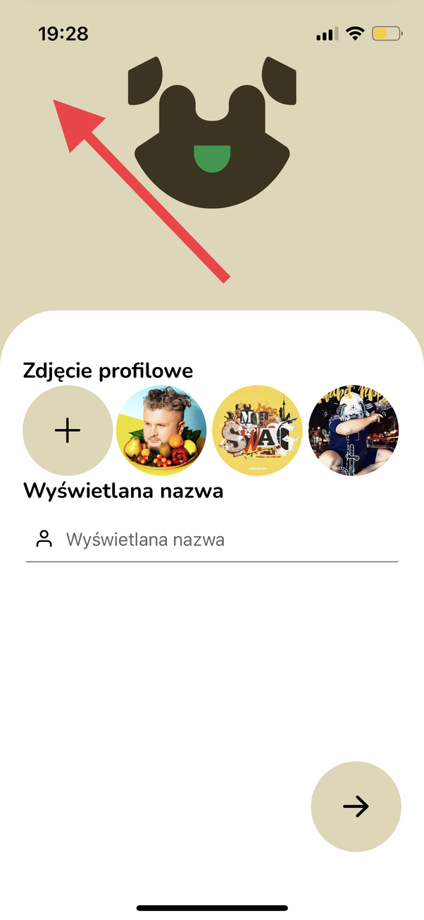
Załącznik

Defekt_11
Tytuł | Edycja opinii o produkcie – błąd podczas próby edycji.
Opis | Przycisk „Edytuj” nie działa podczas próby edycji opinii na temat produktu.

Kroki | 1. Włącz aplikacje.
 | 2. Przejdź do karty produktu w którym jako ten sam użytkownik dodałeś opinie.
 | 3. Na dole karty odnajdź swoją opinię i kliknij w ikonę trzech kropek.
 | 4. Kliknij w opcje „Edytuj”.
 | 5. Zmień swoją opinię i zatwierdź zmiany.
 | 6. Wyjdź z karty produktu i ponownie w nią kliknij.
Oczekiwany rezultat: | W karcie produktu opinia jest zmieniona.
Rzeczywisty rezultat: | Przy kroku nr.4, po kliknięciu w przycisk „Edytuj” nic się nie dzieje. Opinii nie da się edytować. Po drugiej próbie aplikacja się wyłącza.
Środowiska w których występuje defekt: | iPhone 13 mini iOS 16.1.1 | IPad 9 iOS 16.2 | iPhone 13 mini iOS 16.1.1
 | Łączność: WiFi | Łączność: WiFi | Łączność: LTE
 | Wersja aplikacji: 4.0.0 | Wersja aplikacji: 4.0.0 | Wersja aplikacji: 4.0.0
Reproduktywność: | 5/5
Priorytet: | Średni
Autor: | Kamil Bukowski
Powiązany PT: | TC032
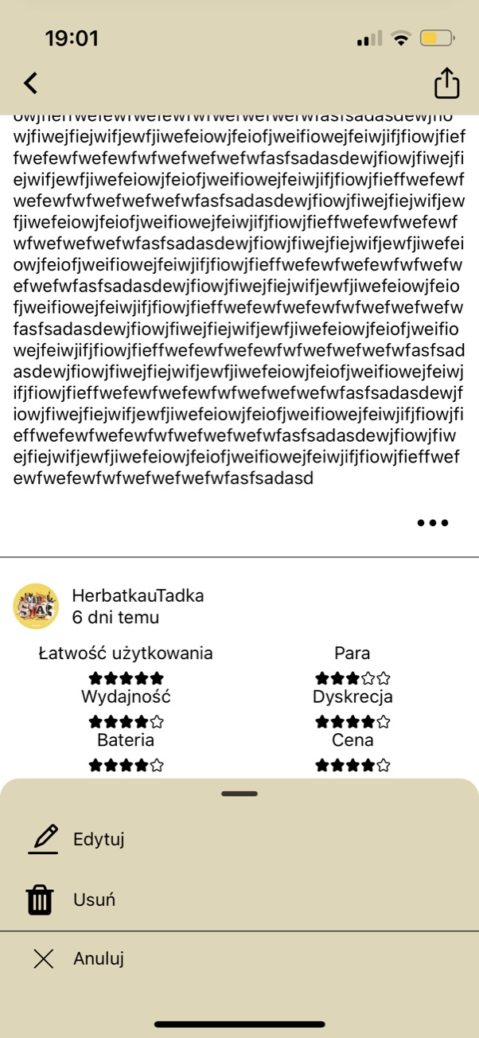
Załącznik

Defekt_12
Tytuł | Dodanie opinii o produkcie (powyżej limitu 1000 znaków).
Opis | Walidacja opinii – brak limitu znaków.

Kroki | 1. Włącz aplikacje.
 | 2. Kliknij ikonę „Produkty” ( na dole ekranu).
 | 3. Kliknij w dowolny produkt.
 | 4. Zjedz niżej i kliknij w przycisk „Dodaj Opinie”.
 | 5. Oceń produkt, a w polu „Napisz coś od siebie” wpisz ponad 1000 znaków, i kliknij przycisk „Wystaw ocenę”.
 | 6. Wyjdź z widoku produktu do listy wszystkich produktów.
 | 7. Wejdź z powrotem do widoku tego samego produktu.
 | 8. Zjedz niżej. Na dole jest widoczna twoja opinia.
Oczekiwany rezultat: | Opinia nie zostanie dodana.
Rzeczywisty rezultat: | Opinia została dodana. Nie pojawił się żaden komunikat.
Środowiska w których występuje defekt: | iPhone 13 mini iOS 16.1.1 | IPad 9 iOS 16.2 | iPhone 13 mini iOS 16.1.1
 | Łączność: WiFi | Łączność: WiFi | Łączność: LTE
 | Wersja aplikacji: 4.0.0 | Wersja aplikacji: 4.0.0 | Wersja aplikacji: 4.0.0
Reproduktywność: | 5/5
Priorytet: | Niski
Autor: | Kamil Bukowski
Powiązany PT: | TC033
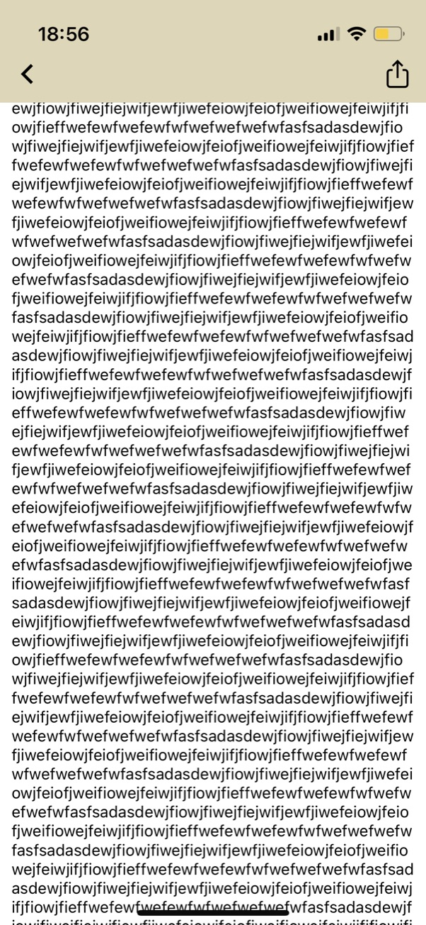
Załącznik

Defekt_13
Tytuł | Usuwanie opinii – niedziałający przycisk
Opis | W oknie edycji opinii nie działa przycisk „Usuń”.

Kroki | 1. Włącz aplikacje.
 | 2. Przejdź do karty produktu w którym jako ten sam użytkownik dodałeś opinie.
 | 3. Na dole karty odnajdź swoją opinię i kliknij w ikonę trzech kropek.
 | 4. Kliknij w opcje „Usuń”.
 | 5. Wyjdź z widoku produktu do listy wszystkich produktów.
 | 6. Wejdź z powrotem do widoku tego samego produktu.
 | 7. Zjedz niżej. Na dole nie jest widoczna twoja opinia.

Oczekiwany rezultat: | Opinia została usunięta.
Rzeczywisty rezultat: | Przy kroku nr.4, po kliknięciu w przycisk „Usuń” nic się nie dzieje.
Środowiska w których występuje defekt: | iPhone 13 mini iOS 16.1.1 | IPad 9 iOS 16.2 | iPhone 13 mini iOS 16.1.1
 | Łączność: WiFi | Łączność: WiFi | Łączność: LTE
 | Wersja aplikacji: 4.0.0 | Wersja aplikacji: 4.0.0 | Wersja aplikacji: 4.0.0
Reproduktywność: | 8/8
Priorytet: | Średni
Autor: | Kamil Bukowski
Powiązany PT: | TC034
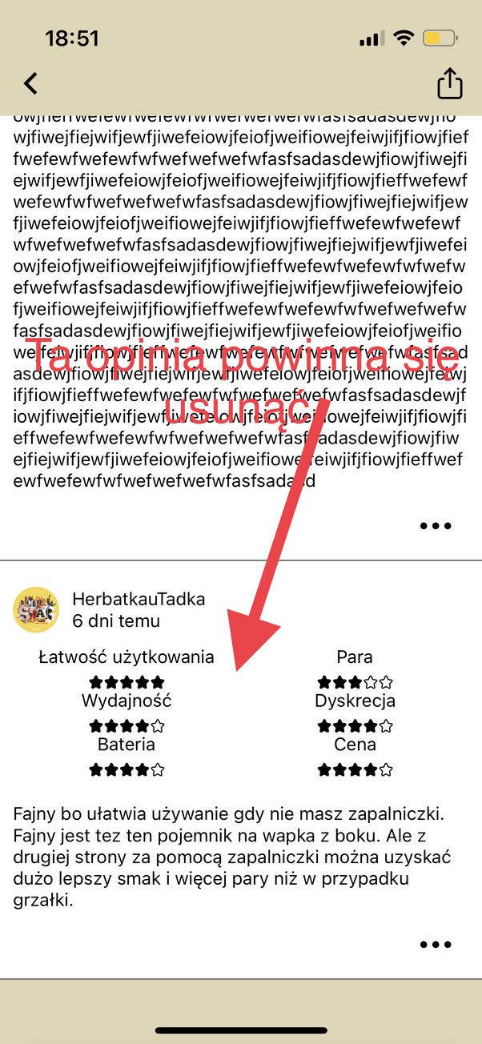
Załącznik

Defekt_15
Tytuł | Walidacja komentarzy pod wpisami – możliwość wysłania pustej wiadomości.
Opis | Użytkownik może dodać pusty komentarz pod wpisem.

Kroki | 1. Włącz aplikacje.
 | 2. Kliknij w dowolny wpis na Stronie Głównej.
 | 3. Pole „Dodaj komentarz …” pozostaw puste.
 | 4. Naciśnij przycisk „Wyślij”.

Oczekiwany rezultat: | Komentarz nie został dodany. Pojawił się komunikat „Pusty komentarz”.
Rzeczywisty rezultat: | Komentarz został dodany do sekcji komentarzy, a na ekranie pojawił się komunikat „Dodano komentarz”.
Środowiska w których występuje defekt: | iPhone 13 mini iOS 16.1.1 | IPad 9 iOS 16.2 | iPhone 13 mini iOS 16.1.1
 | Łączność: WiFi | Łączność: WiFi | Łączność: LTE
 | Wersja aplikacji: 4.0.0 | Wersja aplikacji: 4.0.0 | Wersja aplikacji: 4.0.0
Reproduktywność: | 5/5
Priorytet: | Niski
Autor: | Kamil Bukowski
Powiązany PT: | TC037
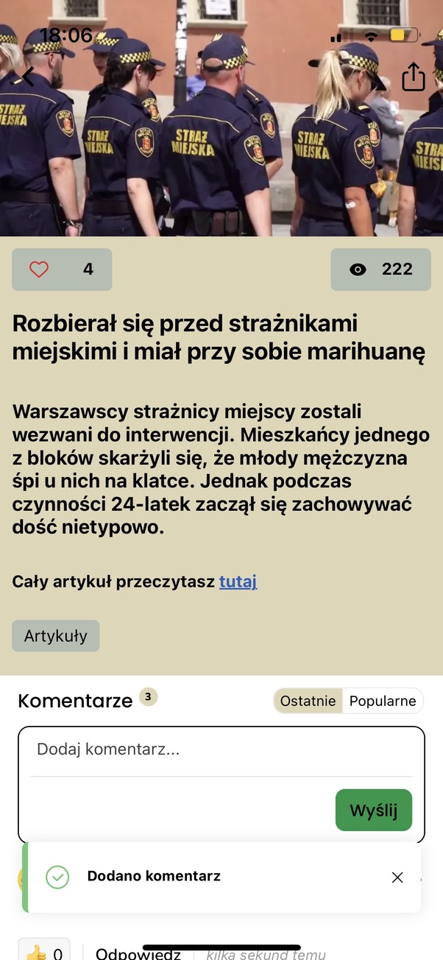
Załącznik

Defekt_16
Tytuł | Walidacja komentarzy pod wpisami – możliwość wysłania zbyt długiej wiadomości.
Opis | Użytkownik może podać zbyt długą wiadomość w komentarzach pod wpisami.

Kroki | 1. Włącz aplikacje.
 | 2. Kliknij w dowolny wpis na Stronie Głównej.
 | 3. W polu „Dodaj komentarz …” wpisz powyżej 1000 znaków.
 | 4. Naciśnij przycisk „Wyślij”.

Oczekiwany rezultat: | Komentarz nie został dodany. Pojawił się komentarz „Zbyt długi komentarz”.
Rzeczywisty rezultat: | Komentarz został dodany do sekcji komentarzy, a na ekranie pojawił się komunikat „Dodano komentarz”.
Środowiska w których występuje defekt: | iPhone 13 mini iOS 16.1.1 | IPad 9 iOS 16.2 | iPhone 13 mini iOS 16.1.1
 | Łączność: WiFi | Łączność: WiFi | Łączność: LTE
 | Wersja aplikacji: 4.0.0 | Wersja aplikacji: 4.0.0 | Wersja aplikacji: 4.0.0
Reproduktywność: | 5/5
Priorytet: | Niski
Autor: | Kamil Bukowski
Powiązany PT: | TC038
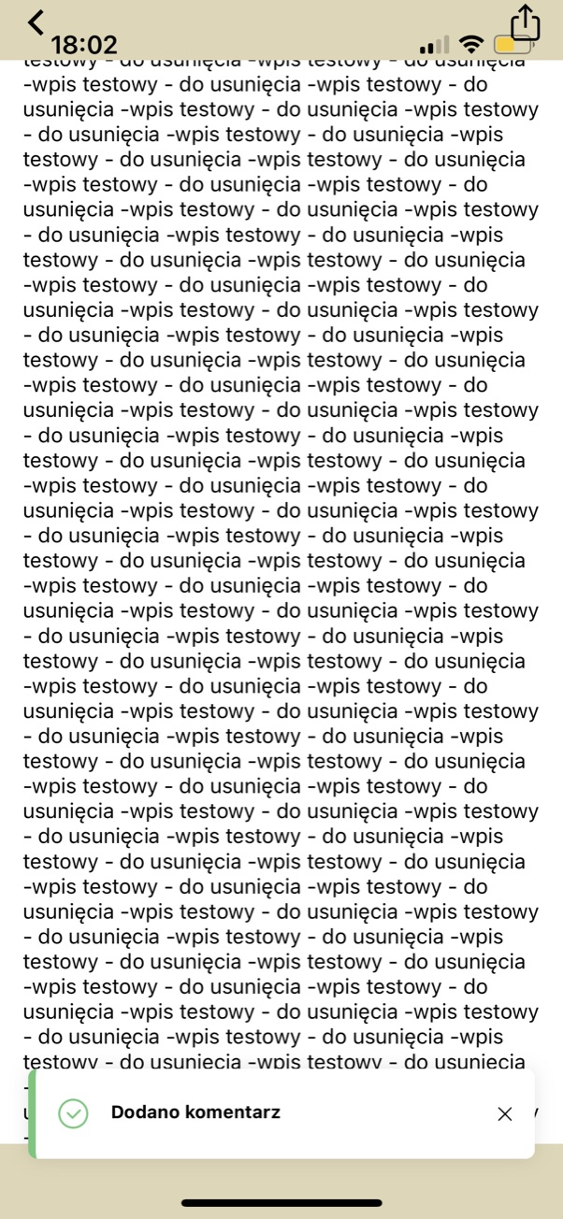
Załącznik

Defekt_17
Tytuł | Walidacja funkcji zgłaszania problemu.
Opis | Użytkownik może wysłać pustą wiadomość w sekcji „Zgłoś problem”.

Kroki | 1. Włącz aplikacje.
 | 2. Kliknij w ikonę Menu bocznego (u góry po lewo).
 | 3. Kliknij w „Zgłoś problem”.
 | 4. Pole „Opisz problem” pozostaw puste.
 | 5. Kliknij „Wyślij”.

Oczekiwany rezultat: | Wiadomość nie zostanie wysłana. Pojawi się komunikat o pustej wiadomości.
Rzeczywisty rezultat: | Wiadomość została wysłana.
Środowiska w których występuje defekt: | iPhone 13 mini iOS 16.1.1 | IPad 9 iOS 16.2 | iPhone 13 mini iOS 16.1.1
 | Łączność: WiFi | Łączność: WiFi | Łączność: LTE
 | Wersja aplikacji: 4.0.0 | Wersja aplikacji: 4.0.0 | Wersja aplikacji: 4.0.0
Reproduktywność: | 5/5
Priorytet: | Niski
Autor: | Kamil Bukowski
Powiązany PT: | TC040
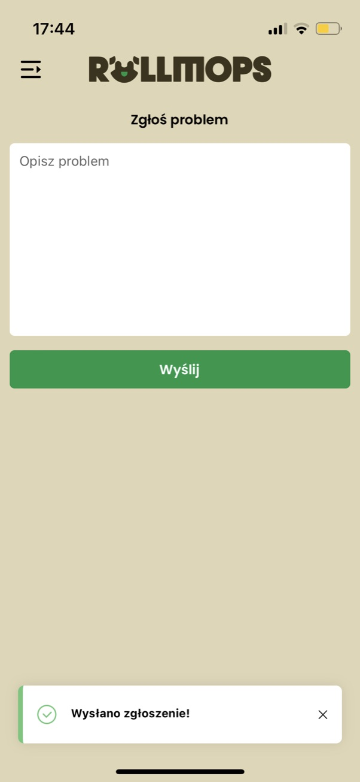
Załącznik

Defekt_18
Tytuł | Niedziałające poprawnie sortowanie produktów w sekcji „Produkty”.
Opis | W sekcji „Produkty” sortowanie produktów działa niepoprawnie.

Kroki | 1. Włącz aplikacje.
 | 2. Kliknij w ikonę „Produkty” (na dole strony).
 | 3. Kliknij w ikonę lejka ( na górze po prawo, pod lupą).
 | 4. Wybierz „Od najniższej ceny”.
 | 5. Wybierz „Od najwyższej ceny”.
 | 6. Wybierz „Alfabetycznie”.

Oczekiwany rezultat: | Kolejność ułożenia produktów, zmienia się poprawnie wraz ze zmianą filtra.
Rzeczywisty rezultat: | Filtry „Od najniższej ceny” i „Od najwyższej ceny” nie działają poprawnie. Nie sortują produktów.
Środowiska w których występuje defekt: | iPhone 13 mini iOS 16.1.1 | IPad 9 iOS 16.2 | iPhone 13 mini iOS 16.1.1
 | Łączność: WiFi | Łączność: WiFi | Łączność: LTE
 | Wersja aplikacji: 4.0.0 | Wersja aplikacji: 4.0.0 | Wersja aplikacji: 4.0.0
Reproduktywność: | 5/5
Priorytet: | Średni
Autor: | Kamil Bukowski
Powiązany PT: | TC047
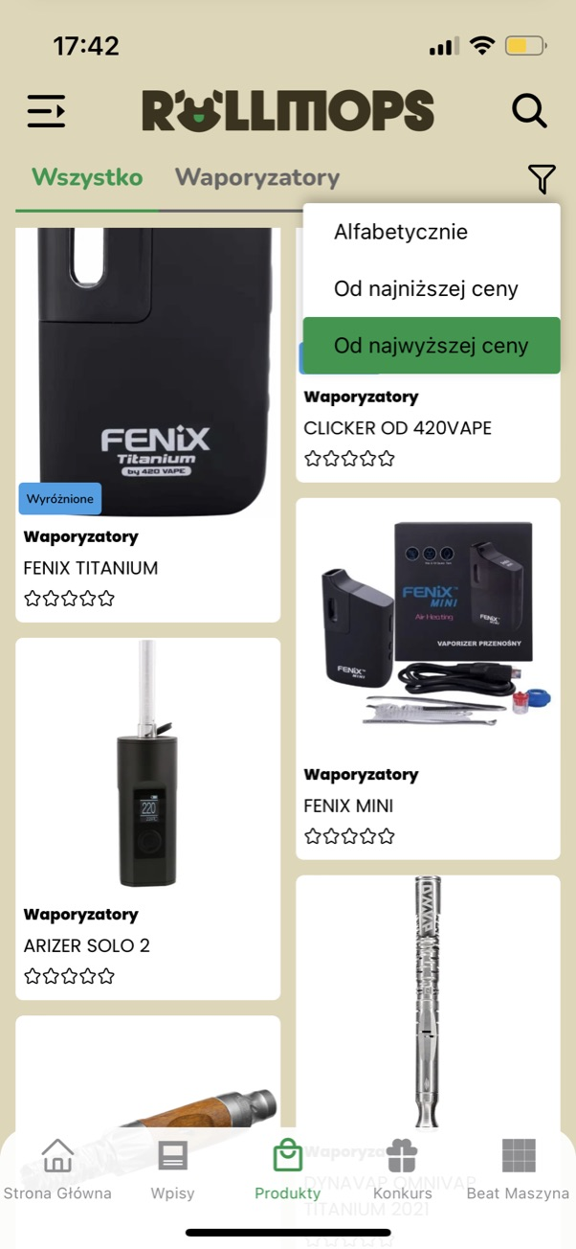
Załącznik

Defekt_19
Tytuł | Nie można wybrać konkretnego konkursu.
Opis | W sekcji z konkursami, kliknięcie w dowolny konkurs doprowadza do zatrzymania aplikacji i wyświetlania białego ekranu.

Kroki | 1. Włącz aplikacje.
 | 2. Kliknij w ikonę prezentu na dole ekranu (Konkurs).
 | 3. Przewijaj listę konkursów i wybierz dowolny.
 | 4. Kliknij w wybrany konkurs.

Oczekiwany rezultat: | Użytkownik zostanie przekierowany do odpowiedniego konkursu.
Rzeczywisty rezultat: | Użytkownik nie został przekierowany do konkursu. Ekran stał się biały, a aplikacja się zawiesiła.
Środowiska w których występuje defekt: | iPhone 13 mini iOS 16.1.1 | IPad 9 iOS 16.2 | iPhone 13 mini iOS 16.1.1
 | Łączność: WiFi | Łączność: WiFi | Łączność: LTE
 | Wersja aplikacji: 4.0.0 | Wersja aplikacji: 4.0.0 | Wersja aplikacji: 4.0.0
Reproduktywność: | 6/6
Priorytet: | Bardzo Wysoki
Autor: | Kamil Bukowski
Powiązany PT: | TC048

Załącznik

Defekt_20
Tytuł | Niedziałające przyciski powrotu i udostępnienia w sekcji wpisów.
Opis | W sekcji newsów przyciski powrotu, oraz udostępniania przemieściły się i uniemożliwiają ich kliknięcie.

Kroki | 1. Włącz aplikacje.
 | 2. Kliknij w ikonę „Wpisy” (na dole strony).
 | 3. Wybierz dowolny wpis.
 | 4. W polu „Dodaj komentarz…” wpisz dowolny komentarz, a następnie go usuń.
 | 5. Kliknij w dowolne miejsce poza polem do dodawania komentarza.
 | 6. Przyjdź na samą górę i spróbuj kliknąć w ikonę powrotu do poprzedniego ekranu, lub w ikonę udostępnienia.

Oczekiwany rezultat: | Ikony będą ustawione tak jak na początku testu i będą działały zgodnie ze swoim przeznaczeniem.
Rzeczywisty rezultat: | Ikony przemieściły się zbyt wysoko i nie można w nie kliknąć.
Środowiska w których występuje defekt: | iPhone 13 mini iOS 16.1.1 | IPad 9 iOS 16.2 | iPhone 13 mini iOS 16.1.1
 | Łączność: WiFi | Łączność: WiFi | Łączność: LTE
 | Wersja aplikacji: 4.0.0 | Wersja aplikacji: 4.0.0 | Wersja aplikacji: 4.0.0
Reproduktywność: | 4/4
Priorytet: | Niski
Autor: | Kamil Bukowski
Powiązany PT: | -
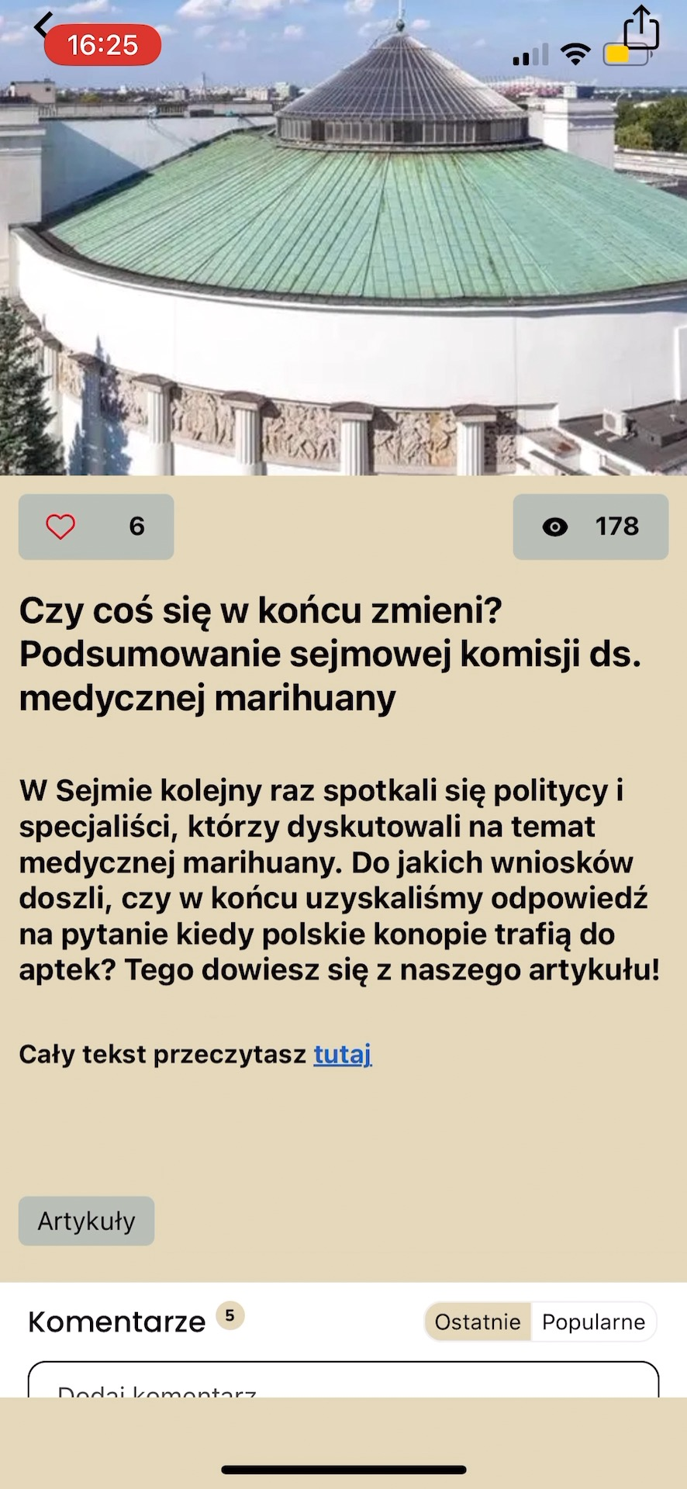
Załącznik

Defekt_21
Tytuł | Rejestracja -> niepoprawny komunikat
Opis | Podczas rejestracji niepoprawnym formatem email, pojawia się niepoprawny komunikat blędu

Kroki | 1. Włącz aplikacje.
 | 2. Kliknij przycisk „Zaczynamy”.
 | 3. Kliknij przycisk „Zarejestruj się” na dole ekranu.
 | 4. Wypełnij pola danymi testowymi: E-mail: annagrot@ Hasło: 4AM185gWY.1v
 | 5. Potwierdź klikając przycisk strzałki w prawo.

Oczekiwany rezultat: | Użytkownik nie zostaje zarejestrowany. Pojawił się komunikat: „Błąd rejestracji Podano niepoprawny adres email”.
Rzeczywisty rezultat: | Użytkownik nie zostaje zarejestrowany. Pojawił się niepoprawny komunikat.
Środowiska w których występuje defekt: | iPhone 13 mini iOS 16.1.1 | IPad 9 iOS 16.2 | iPhone 13 mini iOS 16.1.1
 | Łączność: WiFi | Łączność: WiFi | Łączność: LTE
 | Wersja aplikacji: 4.0.0 | Wersja aplikacji: 4.0.0 | Wersja aplikacji: 4.0.0
Reproduktywność: | 3/3
Priorytet: | Niski
Autor: | Kamil Bukowski
Powiązany PT: | TC086
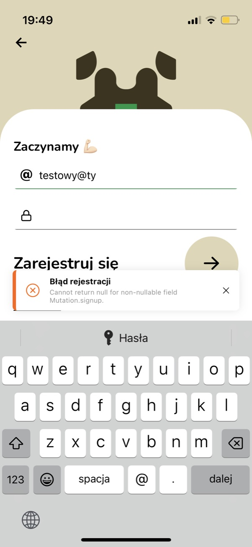
Załącznik

